界面&功能
界面相关 |  | 功能规则

1
3
 | 功能入口
 | 角色界面点击页签打开
 | 转生界面

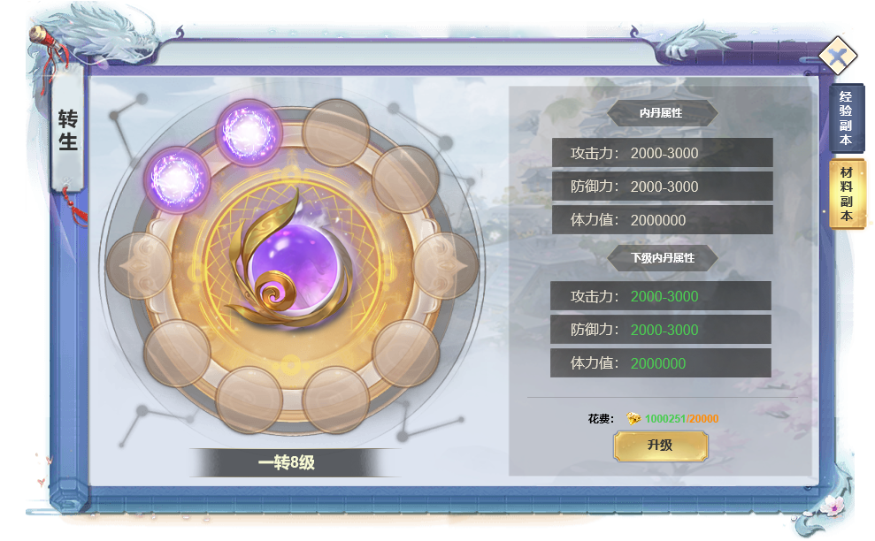
2
 |  | 1 | 转生界面
 |  |  | ▶ | 角色界面点击页签打开转生
 |  |  | ▶ | 首次打开0转0级。
 |  | 2 | 转生节点
 |  |  | ▶ | 显示转生等级、转生节点图、背景图。
 |  | 3 | 属性
 |  |  | ▶ | 显示当前属性和下级属性，首次打开当前属性为0.满级时下级属性显示为满级。
 |  | 4 | 消耗和操作
 |  |  | ▶ | 材料不足时提示
 |  |  | ▶ | 满级时消耗隐藏，按钮置灰

4

